ОД
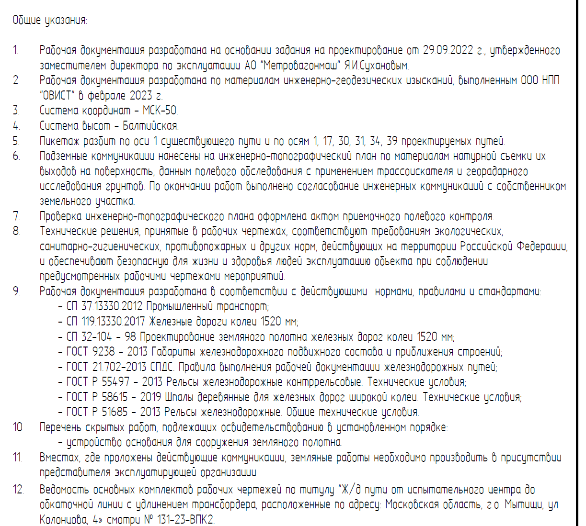
Общие указания

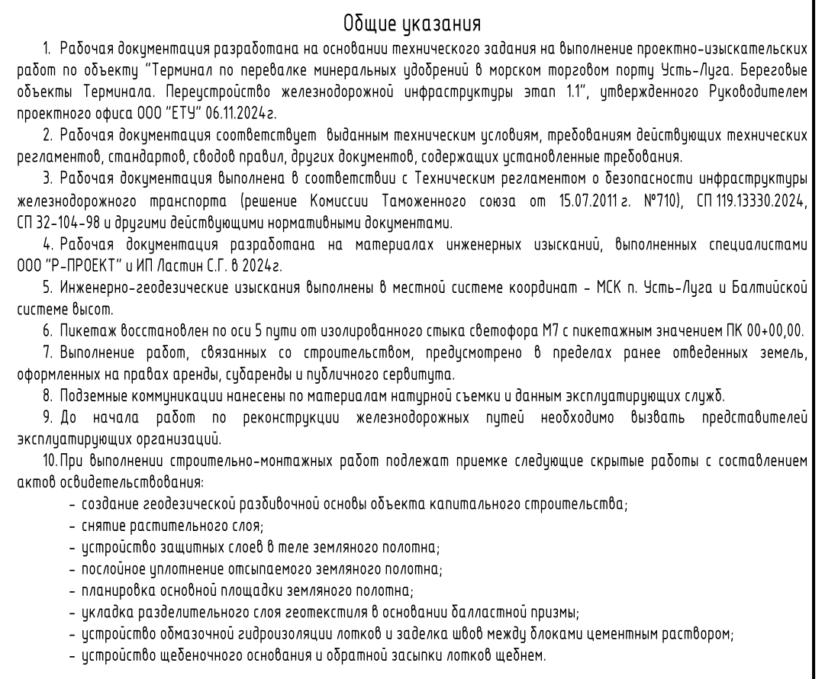
1 | Рабочая документация разработана на основании Технического задания (Приложение №1 к Договору подряда № 5-КЗ-КИКГС от 08.09.2025г.), утвержденного Директором по эксплуатации и безопасности АО «Коломенский завод».
2 | Основанием для проектирования являются результаты обследования текущего состояния путей (акты осмотра, ведомости дефектов).
3 | Система координат — МСК-50
4 | Система высот — Балтийская.
5 | Технические решения, принятые в рабочих чертежах, соответствуют требованиям Федерального закона от 10.01.2003 № 17-ФЗ "О железнодорожном транспорте в РФ" и ПТЭ (приказ Минтранса №250 от 23.06.2022).
6 | Рабочая документация разработана в соответствии с действующими нормами, правилами и стандартами:
 | * СП 37.13330.2012 «Промышленный транспорт»;
 | * СП 119.13330.2024 «СНиП 32-01-95 Железные дороги колеи 1520мм»;
 | * ГОСТ Р 51685-2022 «Рельсы железнодорожные»;
 | * ГОСТ Р 54747-2011 «Шпалы железобетонные»;
7 | Материалы: Все применяемые материалы должны быть новыми и иметь соответствующие сертификаты качества. Приоритет отдается материалам российского производства.
8 | Условия производства работ: Работы выполняются на территории действующего предприятия в стесненных условиях. Работы производятся строго по согласованному сторонами графику в „технологические окна“. Подрядчик обязан соблюдать пропускной и внутриобъектовый режим АО «Коломенский завод».
9 | Перечень скрытых работ, подлежащих освидетельствованию:
 | * Демонтаж существующих путей;
 | * Выемка загрязненного балласта;
 | * Устройство щебеночного балласта;
 | * Устройство верхнего строения пути;
 | * Балластировка, выправка и рихтовка.
10 | В местах наличия действующих инженерных коммуникаций работы производить в присутствии представителей эксплуатирующих служб Заказчика.

18 | Земляное полотно: Предусмотрена планировка и уплотнение земляного полотна вибротрамбовками. Балластный слой — щебень гранитный фр. 20-40 мм с подготовительным слоем h=0.1 м.

 | СП37.13330.2012 Промышленные транспорт

